Sheet1 (2)
帧头
设备地址
多写
REG起始地址
REG数量
数据总数
主控板多写 |  | AA 55 CC 81 10 00 00 00 12 24 00 00 00 00 05 0A 05 0A 00 32 00 00 00 00 00 00 00 00 00 00 00 00 00 01 00 46 00 07 00 00 00 46 00 07 00 00 4D D5

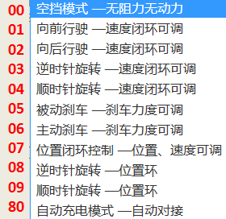

 |  |  |  |  |  | 16进制计算器： | 16进制 | 10进制
 | 1 | 0 | 0 | 0 |  |  | 0a | 10
 |  |  | 80 | 128 | 控制模式 |  | B | 11
 | 2 | 1 | 5 | 5 | 左轮速度
 |  |  | 6 | 6 | 右轮速度
 | 3 | 2 | 7 | 7 | 左轮加速度
 |  |  | 9 | 9 | 左轮减速度
 | 4 | 3 | 8 | 8 | 右轮加速度
 |  |  | 0A | 10 | 右轮减速度
 | 5 | 4 | 0 | 360 | 机器人旋转角度设置
 |  |  | 16
 | 6 | 5 | 3 | 907 | 左轮位置
 |  |  | 8B
 | 7 | 6 | 76 | 30386 | 右轮位置
 |  |  | B2
 | 8 | 7 | 4B | 75 | 备用电机1速度
 |  |  | 3E | 62 | 备用电机2速度
 | 9 | 8 | 0 | 0
 |  |  | 0 | 0
 | 10 | 9 | 0 | 0
 |  |  | 0 | 0
 | 11 | a | 0 | 0
 |  |  | 0 | 0
 | 12 | b | 0 | 0
 |  |  | 6 | 6 | 继电器控制(0都不打开,1打开1号继电器，2打开2号继电器，3两个都打开,6打开充电继电器)
 | 13 | c | 0 | 0
 |  |  | 46 | 70
 | 14 | d | 0 | 0
 |  |  | 7 | 7
 | 15 | e | 0 | 0
 |  |  | 0 | 0
 | 16 | f | 0 | 0
 |  |  | 46 | 70
 | 17 | 10 | 0 | 0
 |  |  | 7 | 7
 | 18 | 11 | 0 | 0
 |  |  | 0 | 0

